IR 2022 USD 1.000
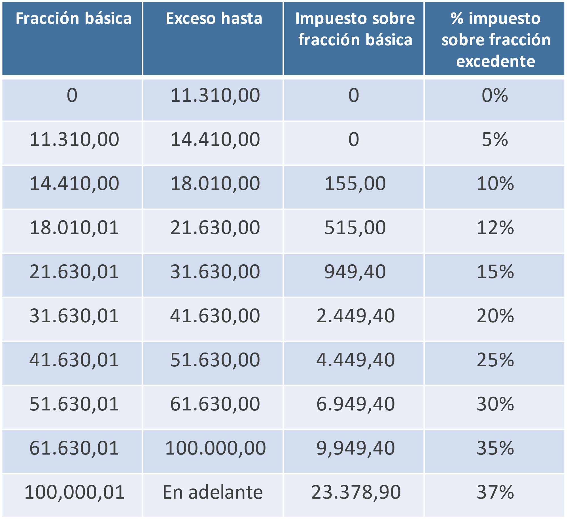
CÁLCULO PARA EL 2021 |  | CÁLCULO PARA EL 2022
Sueldo mensual | 1,000.00 | Sueldo mensual | 1,000.00

Ingresos brutos anuales | 12,000.00 | Ingresos brutos anuales | 12,000.00
(-) Aporte personal | 1,134.00 | (-) Aporte personal | 1,134.00
(-) Gastos personales | 14,575.60 | Ingresos netos | 10,866.00
Ingresos netos | -3,709.60 | (-)Fracción básica | 0.00
(-)Fracción básica | 0.00 | Fracción excedente | 10,866.00
Fracción excedente | 0.00
 |  | Impuesto sobre FB | 0.00
Impuesto sobre FB | 0.00 | Impuesto sobre FE | 0.00
Impuesto sobre FE | 0.00 | TOTAL IMPUESTO CAUSADO | 0.00
TOTAL IMPUESTO A PAGAR | 0.00 | (-) Rebaja por GP | 0.00
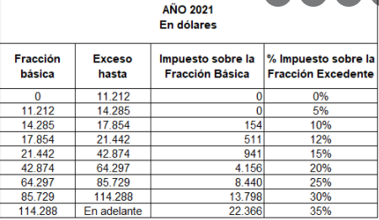
 |  | TOTAL IMPUESTO A PAGAR | 0.00

 |  | Se toma el menor entre GASTOS PERSONALES
Si no pasa de 2,13 FB se deduce el 20% |  | Gastos personales | 7 Canastas básicas
 |  | 14,575.60 | 4,981.76
23,881.56
 |  | R= L x 10% (se toma el 10% porque se pasa de USD 23.881,56)
Si pasa de 2,13 FB se deduce el 10% |  | R= 4.981,76 x 10%
 |  | R= 498,18
23,881.56

aporte iess
privado | 9.45
publico | 11.45 | 498.176

